About
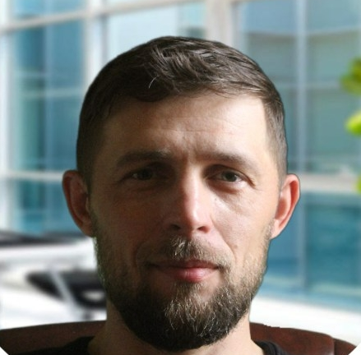
 | Слівенко

 | Іван

 | Анатолійович

 | trainee

Дата народження : | 1982-04-23

Вік : | 43 роки

Освіта | Уманський Національний Університет ( бухгалтер )

Досвід | Програмування 1С8 10 років
 | Економіст у сільському господарстві - 5 років ( 2004 - 2009)
 | Економіст у торгівлі - 14 років (2009 - 2025)

Навчання : | GOIT - FullStack

Самонавчання : | https://github.com/IvanSlivenko

Номер Телефону : | 067 470 87 21

Viber : | 063 973 73 30

Telegram : | 073 393 39 77

Email : | umanProger@ukr.net

Facebook : | https://www.facebook.com/profile.php?id=100074231555339

GOIT
